Salir carcel
Caso de uso | Salir carcel
Version | 1.0 | Fecha | 23/04/2023
Autor | Equipo
Fuente | Juego parqués
Proposito | Se hace necesario salir de la carcel para poder comenzar la partida
Objetivo | Este caso de uso se asocia con el objetivo de poder mover las fichas
Resumen | Este caso permite sacar las fichas de la carcel, para que puedan moverse por las casillas.
Actores | Jugador Activo
Precondicicon | Tener fichas en la casilla "carcel"
Secuencia normal de interacciones | Jugador Activo | Sistema
1 | Seleccionar los dados | Se tiran los dados y muestra el resultado
2 | Si el resultado de los dados es igual | Saca fichas
Secuencia ALTERNATIVA de interacciones | Jugador Activo | Sistema
2023-02-01 | Se repite 3 veces hasta que se saque par | Pasa turno
Demora | Si tiene suerte se demora en promedio 1 min
Frecuencia
Tipo | Secundario
Postcondiciones | Las fichas salen de la carcel y se ubican en la casilla "Salida"
Grafico | 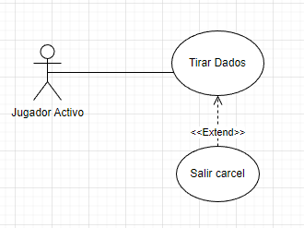

Mover ficha
Caso de uso | Ganar partida
Version | 1.0 | Fecha | 23/04/2023
Autor | Equipo
Fuente | Juego parqués
Proposito | Permitir que un jugador mueva su ficha en el tablero de juego.
Objetivo | Permitir que el jugador avance hacia la meta del juego y pueda ganar la partida.
Resumen | El jugador activo debe lanzar los dados para determinar el número de casillas que puede avanzar su ficha en el tablero de juego.
Actores | Jugador activo
Precondicicon | El jugador activo debe estar en su turno y tener la posibilidad de mover una ficha, es decir, tener al menos una ficha fuera de la carcel.
Secuencia normal de interacciones | Jugador activo | Sistema
1 | Seleccionar los dados | Se tiran los dados y se muestra el resultado
2 | Seleccionar ficha | Se muestran las casillas a las que puede moverse
3 | Seleccionar casilla deseada | Se mueve la ficha a la casilla indicada
Secuencia Alternativa de interacciones | Jugador activo | Sistema
1 | Seleccionar los dados | Se tiran los dados y se muestra el resultado
2 | Seleccionar ficha | Se muestran las casillas a las que puede moverse
3 | Seleccionar casilla deseada | Se mueve la ficha a la casilla indicada
4 |  | Se verifica si la casilla esta ocupada por otro jugador y si no es "Seguro" ni "Salida"
5 |  | Se desplaza la ficha ocupante a la casilla Carcel
6 |  | Se acaba el turno
7 | Seleccionar la ultima ficha disponible | No hay ningun movimiento disponible ya que el resultado de los dados es mayor a la cantidad de casillas que se peude mover
8 |  | Se va al paso 6
Demora | Se espera maximo 1 minuto de demora
Frecuencia | La frecuencia esperada es de ¿N? veces por partida, y se espera que el 80% de las veces se proceda de manera normal.
Tipo | Primario
Postcondiciones | La ficha se mueve a la casilla correspondiente en el tablero. Si el jugador ha ganado la partida, se finaliza el juego. Si no, se pasa el turno al siguiente jugador.
Grafico | 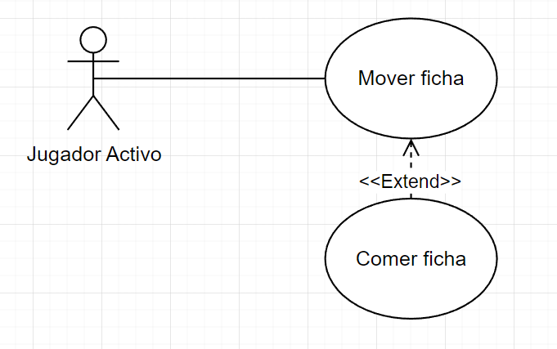

Ganar partida
Caso de uso | Ganar partida
Version | 1.0 | Fecha | 23/04/2023
Autor | Equipo
Fuente | Juego parqués
Proposito | Que todas las fichas del jugador lleguen al Cielo
Objetivo | Este caso de uso se asocia con el objetivo de poder ganar
Resumen | Este caso permite verificar que todas las fichas esten en cielo para ganar la partida
Actores | Jugador activo
Precondicicon | Tener todas las fichas en el Cielo
Secuencia normal de interacciones | Jugador activo | Sistema
1 | Seleccionar los dados | Se tiran los dados y se muestra el resultado
2 | Seleccionar ficha | La ficha se mueve y llega al cielo de acuerdo con el resultado del dado
3 | Mira que no tenga más fichas que jugar | Se verifica que no tenga fichas en carcel ni en una casilla
4 |  | Gana partida
Secuencia ALTERNATIVA de interacciones | Jugador | Sistema
1 | Se selecciona la configuracion para modo batalla | Se muestra una ventana que explica brevemente las reglas del modo batalla
3 |  | El sistema verifica si 3 fichas de un mismo jugador han llegado a la carcel y acaba la partida
4 |  | El sistema muestra los puntos por captura obtenidos de cada jugador y dictamina al ganador
5 |  | Gana partida
Demora | En promedio se demora 40 minutos
Frecuencia | 1 vez por partida
Tipo | Secundario
Postcondiciones | Ganar la partida de parqués
Grafico | 